2021년 귀속 중소기업 고용증가 사회보험료
■ 조세특례제한법 시행규칙 [별지 제11호의5서식] <개정 2022. 3. 18.> |  |  |  |  |  |  |  |  |  |  |  |  |  |  |  |  |  |  |  |  |  |  |  | printed on date/time 2022-03-27 일요일 05:33 PM current
 |  |  |  |  |  |  |  |  |  |  |  |  |  |  |  |  |  |  |  |  |  |  |  | (3쪽 중 제1쪽) | 최저한세 해당 |  | 1. 상시근로자 수를 계산할 때 「근로기준법」 제2조제1항제8호에 따른 단시간근로자 중 1개월간의 소정근로시간이 60시간 이상인
중소기업 고용증가 인원에 대한 사회보험료 세액공제 |  |  |  |  |  |  |  |  |  |  |  |  |  |  |  |  |  |  |  |  |  |  |  |  | 농특세 제외 |  |  |  | 근로자 1명은 0.5명으로 계산하되, 「조세특례제한법 시행령」 제27조의4제5항제2호 각 목의 지원요건을 모두 충족하는 상시근로
공제세액계산서 |  |  |  |  |  |  |  |  |  |  |  |  |  |  |  |  |  |  |  |  |  |  |  |  |  |  |  |  | 자는 0.75명으로 하여 계산하며, 상시근로자 수 중 100분의 1 미만은 없는 것으로 합니다.

❶ 신청인 |  |  | ① | 상호 또는 법인명 |  |  |  |  |  |  |  |  |  | ② | 사업자등록번호 |  |  |  |  |  |  |  |  |  |  |  | 가. 상시근로자 수: 해당 과세연도의 매월 말 현재 상시근로자 수의 합 / 해당 과세연도의 개월 수
 |  |  | ③ | 대표자 성명 |  |  |  |  |  |  |  |  |  | ④ | 생년월일 |  |  |  |  |  |  |  |  |  |  |  | 나. 청년 및 경력단절 여성 상시근로자 수: 해당 과세연도의 매월 말 현재 청년 및 경력단절 여성 상시근로자 수의 합 / 해당 과세연도의 개월 수
 |  |  | ⑤ | 주소 또는 본점소재지 |  |  |  |  |  |  |  |  |  |  |  |  |  |  |  |  |  |  |  |  |  |  | 다. 청년 상시근로자의 의미: 15세 이상 29세 이하인 상시근로자[「조세특례제한법 시행령」 제27조제1항 단서에 따라 병역을 이행한
 |  |  |  |  |  |  |  |  |  |  |  |  |  |  |  |  |  |  | (전화번호: |  |  |  |  | ) |  |  | 경우에는 그 기간(6년을 한도로 합니다)을 근로계약 체결일 현재 연령에서 빼고 계산한 연령이 29세 이하인 경우를 포함하며, 최대

❷ 과세연도 |  |  |  |  |  |  |  | 2021-01-01 |  |  |  | 부터 |  | 2021-12-31 |  |  |  |  |  | 까지 |  |  |  |  |  |  | 35세까지 가능합니다]입니다. 다만, 직전 과세연도 중 청년 상시근로자인 경우 또는 해당 과세연도 근로계약체결일 현재 청년 상시

❸ 공제세액 계산내용 |  |  |  |  |  |  |  |  |  |  |  |  |  |  |  |  |  |  |  |  |  |  |  |  |  |  | 근로자인 경우에는 2013. 12. 31.이 속하는 과세연도까지 청년 상시근로자로 봅니다.
 | ⑥ | 해당년도 공제세액 합계(⑦+22.) |  |  |  |  |  |  |  |  |  |  |  |  |  |  |  | 2,967,633
1. 청년 및 경력단절 여성 상시근로자 고용증가 인원의 사회보험료 부담증가 상당액에 대한 공제세액계산 |  |  |  |  |  |  |  |  |  |  |  |  |  |  |  |  |  |  |  |  |  |  |  |  |  |  | 라. 경력단절 여성 상시근로자의 의미: 해당 중소기업에서 1년 이상 근무한 여성이 임신․출산․육아의 사유로 퇴직한 날부터 3년 이상
 | ⑦ | 공제세액(⑩×⑮) |  |  |  |  |  |  |  |  |  |  |  |  |  |  |  | - |  |  |  |  |  |  |  |  | 10년 미만의 기간 내에 해당 중소기업에서 상시근로자로 재고용하는 것을 의미합니다(「조세특례제한법 」제29조의3 제1항 각
가. 고용증가 인원 계산 |  |  |  |  |  |  |  |  |  |  |  |  |  |  |  |  |  |  |  |  |  |  |  |  |  |  | 호의 규정에 해당되는 자를 의미하며, 해당 중소기업의 최대주주 또는 최대출자자 등의 경우에는 제외됨).
⑧ 해당 과세연도 청년등 상시근로자 수 |  |  |  |  |  |  |  |  | ⑨ 직전 과세연도 청년등 상시근로자 수 |  |  |  |  |  |  |  | ⑩ 증가한 청년등 상시근로자 수 [(⑧-⑨), ⑩ ≦ (25) ] |  |  |  |  |  |  |  |  |  | 2. ⑩란의 "증가한 청년등 상시근로자 수"는 24.란의 "증가한 상시근로자 수"를 한도로 합니다.
1.00 |  |  |  |  |  |  |  |  | 1.08 |  |  |  |  |  |  |  | 0.00 |  |  |  |  |  |  |  |  | -0.08 | 3. ⑩, 26.란의 수가 음수인 경우 영으로 합니다.
나. 고용증가 인원 1인당 사용자의 사회보험료 부담금액 |  |  |  |  |  |  |  |  |  |  |  |  |  |  |  |  |  |  |  |  |  |  |  |  |  |  | 4. ⑮란부터 ⑲란까지의 사회보험료율은 해당 과세연도 종료일 현재 적용되는 보험료율을 말합니다.
⑪ 해당 과세연도에 청년등 상시근로자에게 지급하는「소득세법」 제20조(근로소득)제1항에 따른 총급여액 |  |  |  |  |  |  |  |  | ⑫ 해당 과세연도 청년등 상시근로자 수(=⑧) |  |  |  | ⑬ 사회보험료율 (=21) |  |  |  | ⑭ 국가 등이 지급한 보조금 및 감면액의 1인당 금액 |  |  |  |  | ⑮ 사회보험료 부담금 (⑪/⑫×⑬-⑭) |  |  |  |  | ⑮ 국민건강보험 :「국민건강보험법 시행령」 제44조(보험료율 및 보험료부과점수당 금액)제1항에 따른 보험료율의 2분의 1
37,867,340 |  |  |  |  |  |  |  |  | 1.00 |  |  |  | 10.8104360 |  |  | % |  |  |  |  |  | 4,093,624 |  |  |  |  | ⑯ 장기요양보험: ⑮란의 보험료율에 「노인장기요양보험법 시행령」제4조(장기요양보험료율)에 따른 장기요양보험료율을 곱한 수
다. 사회보험료율 |  |  |  |  |  |  |  |  |  |  |  |  |  |  |  |  |  |  |  |  |  |  |  |  |  |  | ⑰ 국민연금: 「국민연금법」 제88조(연금보험료의 부과·징수 등)에 따른 보험료율
⑯국민건강보험 |  |  |  |  | ⑰장기요양보험 |  |  |  | ⑱ 국민연금 |  |  | ⑲ 고용보험 |  |  |  |  | ⑳ 산업재해 보상보험 |  |  |  |  | 21. 계 (⑯+⑰+⑱+⑲+⑳) |  |  |  |  | ⑱ 고용보험: 「고용보험 및 산업재해보상보험의 보험료 징수 등에 관한 법률」 제13조제4항 각 호에 따른 수를 합한 수
3.4300000 |  |  |  | % | 0.3951360 |  |  | % | 4.5000000 |  | % | 1.0500000 |  |  |  | % | 1.4353000 |  |  |  | % | 10.8104360 |  | % |  |  | ⑲ 산업재해보상보험: 「고용보험 및 산업재해보상보험의 보험료 징수 등에 관한 법률」 제14조제3항에 따른 산재보험료율
2. 청년 및 경력단절 여성 외 상시근로자 고용증가 인원의 사회보험료 부담증가 상당액에 대한 공제세액계산 |  |  |  |  |  |  |  |  |  |  |  |  |  |  |  |  |  |  |  |  |  |  |  |  |  | 1 |  |  |  | 0.760%
(22.) 공제세액( (27.)×(32.)×0.5, 단 신성장 서비스업을 영위하는 중소기업의 경우 27.×32.×0.75) |  |  |  |  |  |  |  |  |  |  |  |  |  |  |  |  |  |  |  | 2,967,633 |  |  |  |  | 2,967,633.72 | 0.5
가. 고용증가 인원 계산 |  |  |  |  |  |  |  |  |  |  |  |  |  |  |  |  |  |  |  |  |  |  |  |  |  | 0.75
23. 해당 과세연도 상시근로자 수 |  |  |  |  |  | 24. 직전 과세연도 상시근로자 수 |  |  |  | 25. 증가한 상시근로자 수 (23.-24.) |  |  |  |  | 26. 증가한 청년 등 상시근로자 수 (=⑩) |  |  |  |  |  | 27. 증가한 청년 등 외 상시근로자 수 ( 25. - 26.) |  |  |  |  |  | 5. (21)란의 신성장 서비스업을 영위하는 중소기업이란 「조세특례제한법 시행령｣ 제27조의4제5항 각 호에 따른 업종을 주된 사업으
16.33 |  |  |  |  |  | 15.25 |  |  |  | 1.08 |  |  |  |  | 0.00 |  |  |  |  |  | 1.08 |  |  |  |  | 1.08 | 로 영위하는 중소기업을 말합니다.
 |  |  |  |  |  |  |  |  |  |  |  |  |  |  |  |  |  |  |  |  |  |  |  | 210mm×297mm[백상지 80g/㎡ 또는 중질지 80g/㎡]

 |  |  |  |  |  |  |  |  |  |  |  |  |  |  |  |  |  |  |  |  |  |  |  | (3쪽 중 제2쪽) |  |  | 소득세법 제20조 [ 근로소득 ]
나. 고용증가 인원 1인당 사용자의 사회보험료 부담금액
28. 해당 과세연도에 청년등 외 상시근로자에게 지급하는「소득세법｣ 제20조제1항에 따른 총급여액 |  |  |  |  |  |  | 29. 해당 과세연도 상시근로자 수 - 해당 과세연도 청년등 상시근로자 수 (23.-⑧) |  |  |  | 30. 사회보험료율 (=21) |  |  |  |  |  | 31. 국가 등이 지급한 보조금 및 감면액의 1인당 금액 |  |  |  |  | 32. 사회보험료 부담금 (28./29.×30.-31.) |  |  |  |  | ① 근로소득은 해당 과세기간에 발생한 다음 각 호의 소득으로 한다.(2009.12.31 개정)
779,319,430 |  |  |  |  |  |  | 15.33 |  |  |  | 10.8104360 |  |  |  |  | % |  |  |  |  |  | 5,495,618 |  |  |  |  | 1. 근로를 제공함으로써 받는 봉급ㆍ급료ㆍ보수ㆍ세비ㆍ임금ㆍ상여ㆍ수당과 이와 유사한 성질의 급여(2009.12.31 개정)
 |  |  |  |  |  |  |  |  |  |  |  |  |  |  |  |  |  |  |  |  |  |  |  |  |  |  | 2. 법인의 주주총회ㆍ사원총회 또는 이에 준하는 의결기관의 결의에 따라 상여로 받는 소득(2009.12.31 개정)
3. 2차년도 세제지원 요건 : 35. ≧ 0 |  |  |  |  |  |  |  |  |  |  |  |  |  |  |  |  |  |  |  |  |  |  |  |  |  |  | 3. 「법인세법」에 따라 상여로 처분된 금액(2009.12.31 신설)
가. 상시 근로자 증가 인원 |  |  |  |  |  |  |  |  |  |  |  |  |  |  |  |  |  |  |  |  |  |  |  |  |  |  | 4. 퇴직함으로써 받는 소득으로서 퇴직소득에 속하지 아니하는 소득(2009.12.31 신설)
33. 2차년도(해당년도) 상시 근로자 수 |  |  |  |  |  |  |  |  | 34. 1차년도 (직전년도) 상시 근로자 수 |  |  |  |  |  |  |  | 35. 상시 근로자 증가 인원(33.- 34.) |  |  |  |  |  |  |  |  |  | 5. 종업원등 또는 대학의 교직원이 지급받는 직무발명보상금(제21조 제1항 제22호의2에 따른 직무발명보상금은 제외한다)(2016.12.20 신설)
16.33 |  |  |  |  |  |  |  |  | 15.25 |  |  |  |  |  |  |  | 1.08
나. 2차년도 세액공제액 계산(상시 근로자 감소여부) |  |  |  |  |  |  |  |  |  |  |  |  |  |  |  |  |  |  |  |  |  |  |  |  |  |  | ② 근로소득금액은 제1항 각 호의 소득의 금액의 합계액(비과세소득의 금액은 제외하며, 이하 “총급여액”이라 한다)에서 제47조에 따른 근로소득공제를 적용한 금액으로 한다.(2009.12.31 개정)
직전년도 대비 상시근로자 감소 여부 |  |  |  |  |  | 직전년도 대비 청년 등 상시근로자수 감소여부 |  |  |  | ㄱ. 직전년도 청년 등 상시근로자 증가에 대한 사회보험료 세액공제액 |  |  |  |  | ㄴ. 직전년도 청년 등 외 상시 근로자 증가에 대한 사회보험료 세액공제액 |  |  |  |  |  | 36. 2차년도 세액공제액 (ㄱ. + ㄴ.) |  |  |  |  |  | ③ 근로소득의 범위에 관하여 필요한 사항은 대통령령으로 정한다.(2009.12.31 항번개정)
부 |  |  |  |  |  | 부 |  |  |  |  |  |  |  |  |  |  |  |  |  |  | - |  |  |  |  |  | 국세청 답변
 |  |  |  |  |  | 여 |  |  |  |  |  |  |  |  |  |  |  |  |  |  | - |  |  |  |  |  | 조세특례제한법 제30조의4 제7항의 총급여액은 소득세법 제20조 제1항에 따른 급여액이라고 규정하고 있는데
여 |  |  |  |  |  |  |  |  |  |  |  |  |  |  |  |  |  |  |  |  |  |  |  |  |  |  | 이때 총급여액이라 함은 비과세소득을 제외하도록 하고 있으므로 비과세 소득을 제외한 총급여액을 기준으로 계산함이 타당한 것으로 판단됩니다.
37. 세액공제액 : 해당년도 세액공제액⑥ + 2차년도 세액공제액 (36.) |  |  |  |  |  |  |  |  |  |  |  |  |  |  |  |  |  |  |  |  | 2,967,633 |  |  |  |  |  | 4,476,023 | 114,032
「조세특례제한법」 제30조의4제5항에 따라 공제세액계산서를 제출합니다. |  |  |  |  |  |  |  |  |  |  |  |  |  |  |  |  |  |  |  |  |  |  |  |  |  |  | 4,590,055
 |  |  |  |  |  |  |  |  |  |  |  |  |  |  |  |  |  | 2022-03-31 |  |  |  |  |  |  |  |  | 2018.1.1.이후 중소기업에 대한 특별세액감면(조특법 §7)과는 중복적용받을 수 있다.
 |  |  |  |  |  |  |  |  |  |  |  | 신청인 |  |  |  |  |  |  |  |  |  | (서명 또는 인) |  |  |  |  | 최저한세의 적용
 |  |  |  |  |  |  |  |  |  |  |  |  |  |  |  |  |  |  |  |  |  |  |  |  |  |  | 미공제세액의 이월공제 5년
아산 |  |  |  |  |  | 세무서장 |  |  | 귀하 |  |  |  |  |  |  |  |  |  |  |  |  |  |  |  |  |  | 농어촌특별세의 비과세

첨부서류 |  |  |  | 없음 |  |  |  |  |  |  |  |  |  |  |  |  |  |  |  |  |  |  | 수수료 없음 |  |  |  | 2018.1.1. 이후 공제기간 2년 확대 : *고용인원이 유지되는 경우 고용이 증가한 다음 해도 세액공제 적용
 |  |  |  |  |  |  |  |  |  |  |  |  |  |  |  |  |  |  |  |  |  |  |  | 210mm×297mm[백상지 80g/㎡ 또는 중질지 80g/㎡] |  |  | 2022.1.1. 이후 개시하는 과세연도에 상시근로자 수가 증가하여 세액공제 받는 분 부터는 공제받은 중소기업의 최초로 공제를 받은 과세연도의 종료일부터 1년이 되는 날이 속하는 과세연도의 종료일까지의 기간 중
 |  |  |  |  |  |  |  |  |  |  |  |  |  |  |  |  |  |  |  |  |  |  |  |  |  |  | 전체 상시근로자의 수 또는 청년등 상시근로자의 수가 최초로 공제를 받은 과세연도에 비하여 감소한 경우에는 감소한 과세연도에 대하여 세액공제를 적용하지 아니하고
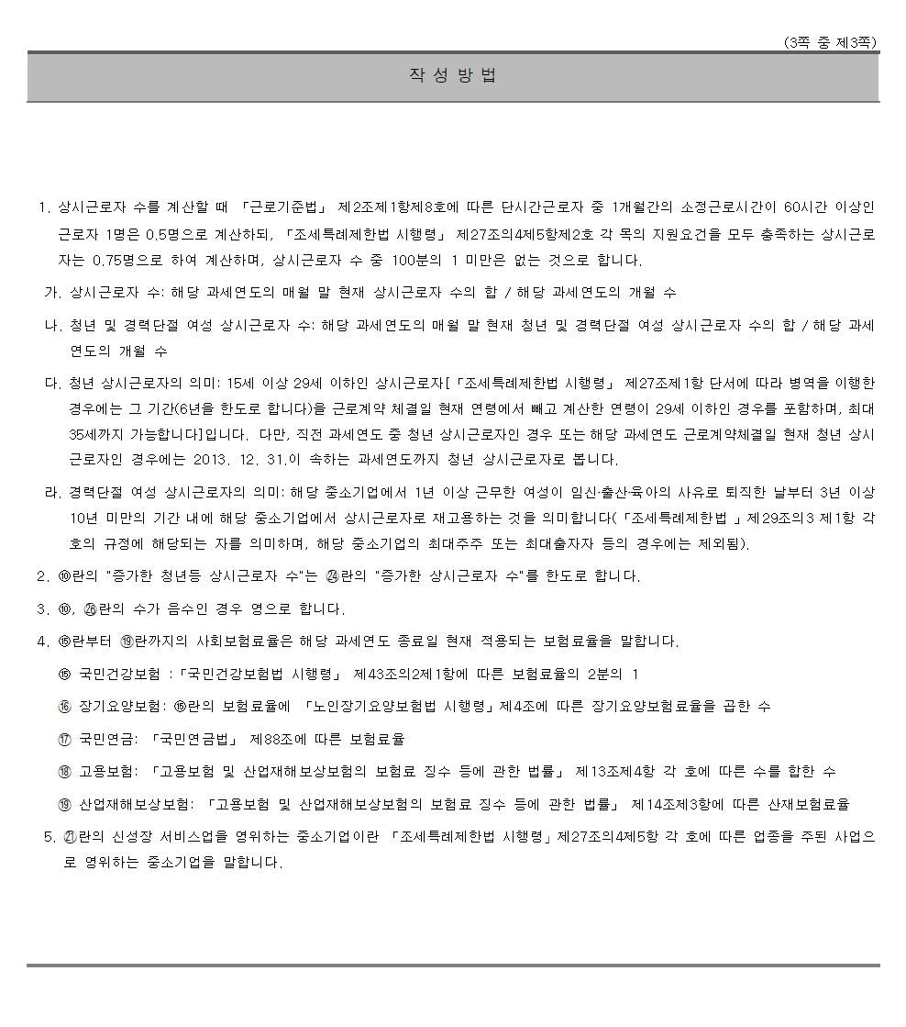
 |  |  |  |  |  |  |  |  |  |  |  |  |  |  |  |  |  |  |  |  |  |  |  |  |  |  | 공제받은 세액에 상당하는 금액을 소득세 또는 법인세로 납부하여야 한다.

(5) 외국인 투자기업에 대한 법인세감면의 경우 세액공제 계산
 | 내국법인이 조세특례제한법 제121조의 2 또는 제121조의 4에 따라 외국인투자기업에 대한 법인세를 감면 받는 경우에는
 | 중소기업 사회보헙료세액공제에 해당하는 금액 중 내국인 투자자의 소유주식 또는 지분의 비율을 곱하여 계산한 금액을 공제한다.
 | (조특법 §127 ③)

(6) 고용창출투자세액공제와 중소기업 사회보험료세액공제의 중복적용의 배제
동일한 사업연도에 고용창출투자세액공제(조특법 §26)와 중소기업 사회보험료세액공제 (조특법 §30의 4)가 동시에 적용되는 경우에는
각각 그 중 하나만을 선택하여 적용받을 수 있다. (조특법 §127 ②).

따라서 조세특례제한법 제127조 제2항에 따라 동일한 사업연도에 고용창출투자세액공제와 중소기업 사회보험료 세액공제가 동시에 에 적용되는 경우에는
그 중 하나만을 선택하여 적용받을 수 있는 것이나
이월된 고용창출투자세액공제와 당기의 중소기업 사회보험료세액공제가 있는 경우에는 중복 적용이 가능하며 이 경우에는 이월된
고용창출투자세액공제를 먼저 공제하여야 한다.

(7) 대부분의 세액감면시 중소기업 사회보험료세액공제의 적용배제
내국법인이 조세특례제한법상 다음의 법인세감면을 적용받은 경우와 중소기업 사회보험료 세액공제를 동시에 적용받을 수 있는
경우에는 그 중 하나만을 선택하여 이를 적용받을 수 있다.

그러나 중소기업에 대한 특별세액감면(조특법 §7)과는 중복적용받을 수 있다.* (조특법 §127 ④).
* 본 개정규정은 2018.1.1. 이후 개시하는 사업연도분부터 적용한다. (법률 제15227호, 부칙 §2 ①. 2017.12.19.).

 | ① 창업중소기업 등에 대한 세액감면 (조특법 §6)
 | ② 연구개발특구에 입주하는 첨단기술기업 등에 대한 세액감면(조특법 §12의 2)
 | ③ 창업중소기업간의 통합시 세액감면승계(조특법 §31 ④)
 | ④ 사업전환중소기업 · 수도권과밀억제권역 외의 지역으로 이전하는 중소기업 또는 농업 회사법인의 통합시 세액감면승계 (조특법 §31 ⑤)
 | ⑤ 법인전환시 세액감면승계 (조특법 §32 ④)
 | ⑥ 사업전환중소기업에 대한 세액감면 (조특법 §33의 2)
 | ⑦ 공공기관의 혁신도시로 이전하는 경우의 법인세 감면 (조특법 §62 ④)
 | ⑧ 수도권과밀억제권역 외 지역이전 중소기업에 대한 세액감면 (조특법 §63)
 | ⑨ 공장 및 본사의 수도권 외의 지역이전에 대한 임시특별세액감면(조특법 §63의 2 ②)
 | ⑩ 농공단지 입주기업 등에 대한 세액감면 (조특법 §64)
 | ⑪ 영농조합법인에 대한 세액면제(조특법 §66)
 | ⑫ 영어조합법인에 대한 세액면제(조특법 §67)
 | ⑬ 농업회사법인에 대한 세액감면(조특법 §68)
 | ⑭ 사회적기업에 대한 세액감면 (조특법 §85의 6 ① · ②)
 | ⑮ 해외진출기업의 국내복귀에 대한 세액감면 (조특법 §104의 24 ①)
 | 16. 제주첨단과학기술단지입주기업에 대한 세액감면 (조특법 §121의 8)
 | 17. 제주투자진흥지구 또는 제주자유무역지역입주기업에 대한 세액감면(조특법 §121의 9 ②)
 | 18. 기업도시개발구역입주기업 등에 대한 법인세감면(조특법 §121의 17 ②)
 | 19. 아시아문화중심도시 투자진흥기구 입주기업 등에 대한 법인세감면 (조특법 §121의 20 ②)
 | 20. 금융중심지 창업기업 등에 대한 법인세감면(조특법 §121의 21 ②)
 | 21. 첨단의료복합단지 입주기업에 대한 법인세의 감면 (조특법 §121의 22 ②)

고용보험
고용보험 및 산업재해보상보험의 보험료징수 등에 관한 법률 약칭 : 고용산재보험료징수법

제13조(보험료)
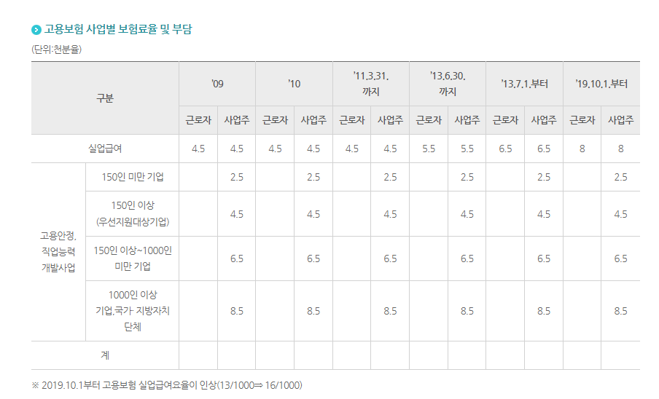
① 보험사업에 드는 비용에 충당하기 위하여 보험가입자로부터 다음 각 호의 보험료를 징수한다. [개정 2010.1.27] [[시행일 2011.1.1]]

 | 1. 고용안정·직업능력개발사업 및 실업급여의 보험료(이하 "고용보험료"라 한다)
 | 2. 산재보험의 보험료(이하 "산재보험료"라 한다)

② 고용보험 가입자인 근로자가 부담하여야 하는 고용보험료는 자기의 보수총액에 제14조(보험료율의 결정)제1항에 따른 실업급여의 보험료율의 2분의 1을 곱한 금액으로 한다.
 | 다만, 사업주로부터 제2조(정의)제3호 본문에 따른 보수를 지급받지 아니하는 근로자는 제2조(정의)제3호 단서에 따라 보수로 보는 금품의 총액에 제14조제1항에 따른 실업급여의 보험료율을 곱한 금액을 부담하여야 하고,
 |  | 제2조(정의)제3호 단서에 따른 휴직이나 그 밖에 이와 비슷한 상태에 있는 기간 중에 사업주로부터 제2조제3호 본문에 따른 보수를 지급받는 근로자로서 고용노동부장관이 정하여 고시하는 사유에 해당하는 근로자는
 |  | 그 기간에 지급받는 보수의 총액에 제14조(보험료율의 결정)제1항에 따른 실업급여의 보험료율을 곱한 금액을 부담하여야 한다. [개정 2010.1.27, 2011.7.21]

③ 제1항에도 불구하고 「고용보험법」 제10조(적용 제외)제2항에 따라 65세 이후에 고용(65세 전부터 피보험자격을 유지하던 사람이 65세 이후에 계속하여 고용된 경우는 제외한다)되거나 자영업을 개시한 자에 대하여는
 | 고용보험료 중 실업급여의 보험료를 징수하지 아니한다. [개정 2013.6.4, 2019.1.15]

④ 제1항에 따라 사업주가 부담하여야 하는 고용보험료는 그 사업에 종사하는 고용보험 가입자인 근로자의 개인별 보수총액(제2항 단서에 따른 보수로 보는 금품의 총액과 보수의 총액은 제외한다)에
 | 다음 각 호를 각각 곱하여 산출한 각각의 금액을 합한 금액으로 한다. [개정 2011.7.21, 2013.6.4]

 | 1. 제14조(보험료율의 결정)제1항에 따른 고용안정·직업능력개발사업의 보험료율

 | 2. 실업급여의 보험료율의 2분의 1

⑤ 제1항에 따라 사업주가 부담하여야 하는 산재보험료는 그 사업주가 경영하는 사업에 종사하는 근로자의 개인별 보수총액에 다음 각 호에 따른 산재보험료율을 곱한 금액을 합한 금액으로 한다.
 | 다만, 「산업재해보상보험법」 제37조(업무상의 재해의 인정 기준)제4항에 해당하는 경우에는 제1호에 따른 산재보험료율만을 곱하여 산정한다. [개정 2013.6.4, 2017.10.24] [[시행일 2018.1.1]]

 | 1. 제14조(보험료율의 결정)제3항부터 제6항까지에 따라 같은 종류의 사업에 적용되는 산재보험료율
 | 2. 제14조(보험료율의 결정)제7항에 따른 산재보험료율 |  | 8
 |  |  | 2.5
⑥ 제17조(건설업 등의 개산보험료의 신고와 납부)제1항에 따른 보수총액의 추정액 또는 제19조(건설업 등의 확정보험료의 신고·납부 및 정산)제1항에 따른 보수총액을 결정하기 곤란한 경우에는 대통령령으로 정하는 바에 따라 |  |  | 10.5
 | 고용노동부장관이 정하여 고시하는 노무비율을 사용하여 보수총액의 추정액 또는 보수총액을 결정할 수 있다. [개정 2010.6.4 제10339호(정부조직법)] [[시행일 2011.1.1]]
 |  |  | 1.05%
[전문개정 2009.12.30] [[시행일 2011.1.1]]

